血漿中薬物濃度グラフ（平均値）
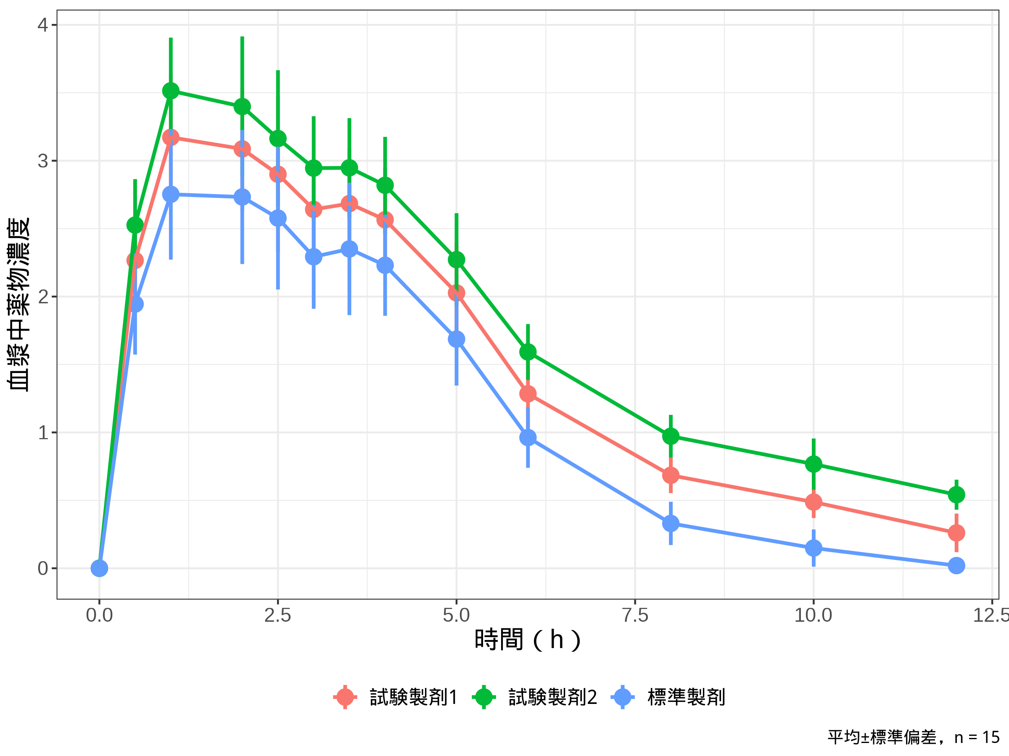

血漿中薬物濃度グラフ（個々の被験者）
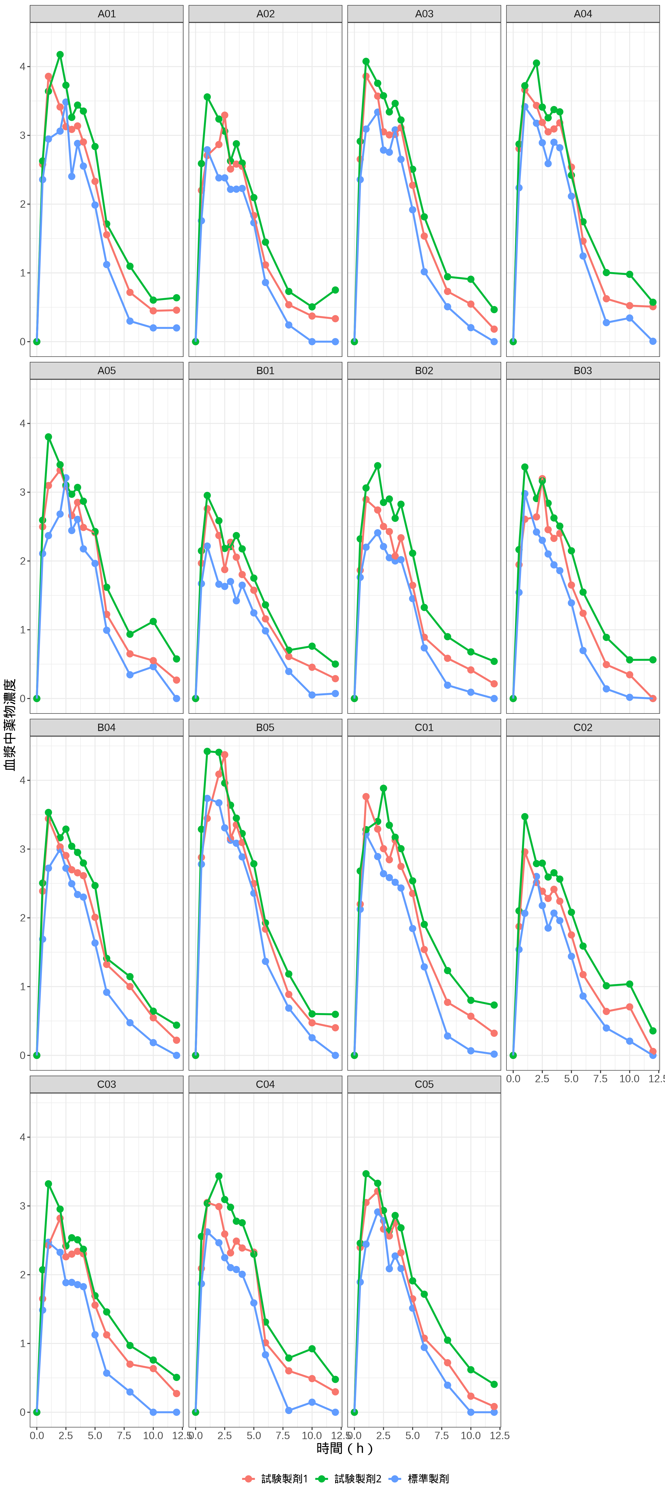

箱ひげ図
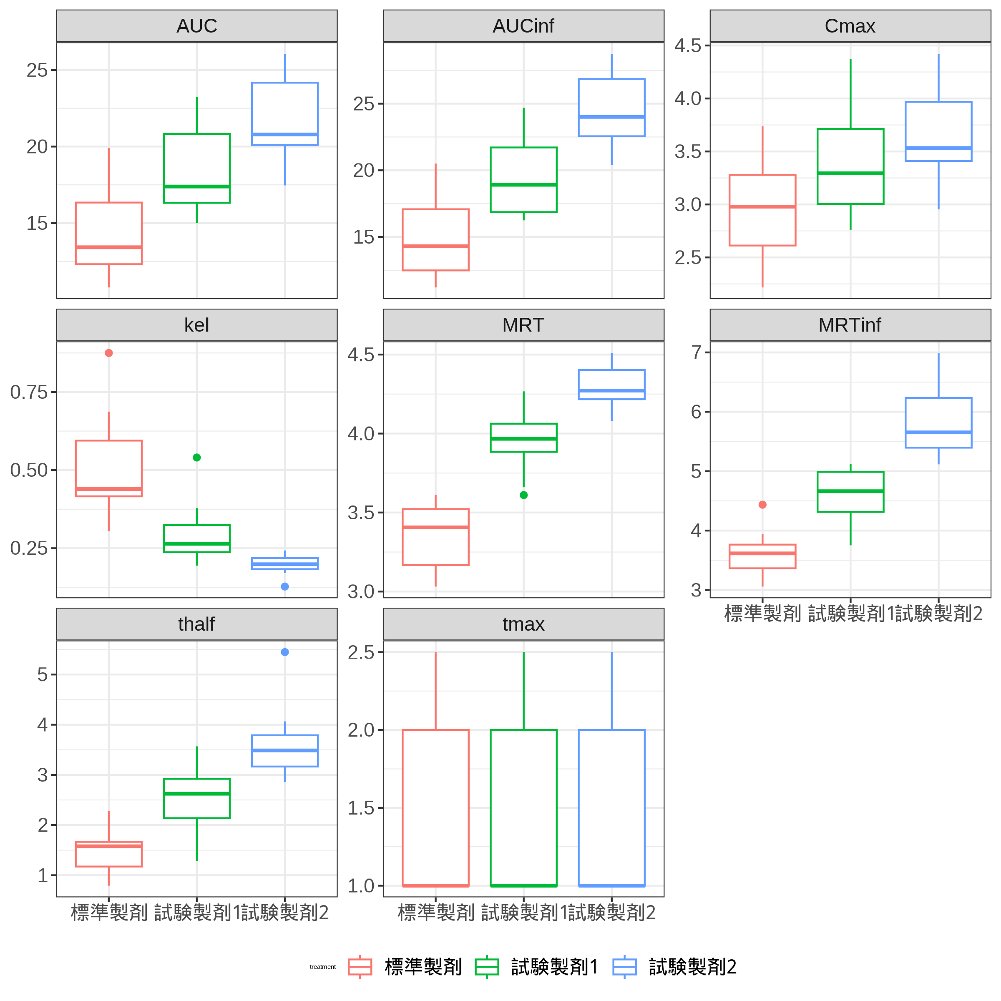

ジッター
